Portada
cifras

jóvenes

Paro Registrado
Avance resultados Jóvenes 16-24 años
febrero 2026 | OBSERVATORIO DE LA JUVENTUD EN ESPAÑA estadística-injuve

Pag1
febrero 2026

PARO REGISTRADO POR SEXO Y EDADES

 | febrero |  | Variación Mensual |  |  | Variación Anual
 | 2026 |  | enero 2026 |  |  | febrero 2025
 | Dato | Absoluta | Relativa | Dato | Absoluta | Relativa | Dato
MENORES DE 25 AÑOS
Varones | 99,759 | +4,061 | +4.24 | 95,698 | -1,592 | -1.57 | 101,351
Mujeres | 89,649 | +4,455 | +5.23 | 85,194 | -3,886 | -4.15 | 93,535

Ambos sexos | 189,408 | +8,516 | +4.71 | 180,892 | -5,478 | -2.81 | 194,886
DE 25 y MÁS AÑOS
Varones | 869,474 | -4,607 | -0.53 | 874,081 | -59,670 | -6.42 | 929,144
Mujeres | 1,383,764 | -325 | -0.02 | 1,384,089 | -85,655 | -5.83 | 1,469,419

Ambos sexos | 2,253,238 | -4,932 | -0.22 | 2,258,170 | -145,325 | -6.06 | 2,398,563
TOTALES
Varones | 969,233 | -546 | -0.06 | 969,779 | -61,262 | -5.94 | 1,030,495
Mujeres | 1,473,413 | +4,130 | +0.28 | 1,469,283 | -89,541 | -5.73 | 1,562,954

Ambos sexos | 2,442,646 | +3,584 | +0.15 | 2,439,062 | -150,803 | -5.81 | 2,593,449
Fuente: Elaboración propia a partir de datos del Servicio Público de Empleo Estatal,
DEMANDANTES DE EMPLEO, PARO, CONTRATOS Y PRESTACIONES POR DESEMPLEO

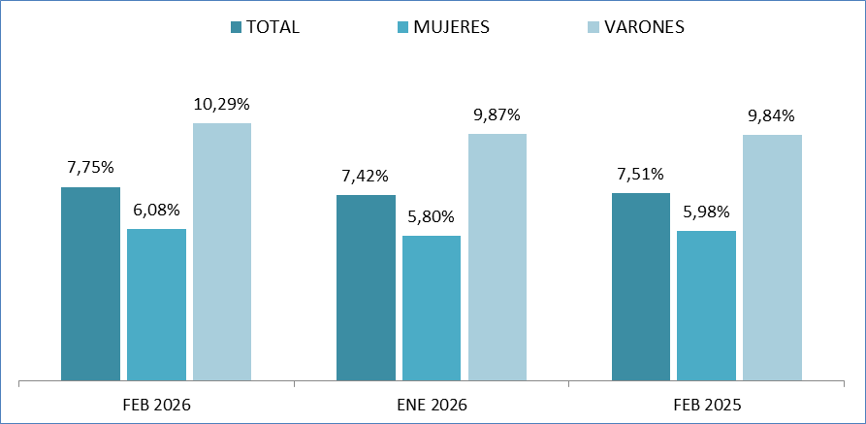
MENORES DE 25 AÑOS EN EL PARO REGISTRADO
Para cada caso porcentajes sobre el total de Paro Registrado

Fuente: Elaboración propia a partir de datos del Servicio Público de Empleo Estatal,
DEMANDANTES DE EMPLEO, PARO, CONTRATOS Y PRESTACIONES POR DESEMPLEO

Pag2
febrero 2026

PARO REGISTRADO (EXTRANJEROS) POR SEXO Y EDADES

 |  |  |  | VARIACIONES |  |  |  |  | febrero 2026
 | febrero |  | Variación Mensual |  |  | Variación Anual |  |  | Zona | Origen
 | 2026 |  | enero 2026 |  |  | febrero 2025 |  |  | País Co- | País Extra-
 | Dato | Absoluta | Relativa | Dato | Absoluta | Relativa | Dato |  | munitario | comunita
MENORES DE 25 AÑOS
Varones | 13,681 | +985 | +7.76 | 12,696 | +1,020 | +8.06 | 12,661 | 0 | 2,777 | 10,904
Mujeres | 11,508 | +782 | +7.29 | 10,726 | +580 | +5.31 | 10,928 | 0 | 2,707 | 8,801

Ambos sexos | 25,189 | +1,767 | +7.54 | 23,422 | +1,600 | +6.78 | 23,589 | 0 | 5,484 | 19,705
DE 25 Y MÁS AÑOS
Varones | 117,211 | +367 | +0.31 | 116,844 | -6,997 | -5.63 | 124,208 | 0 | 38,516 | 78,695
Mujeres | 206,159 | +2,732 | +1.34 | 203,427 | -8,792 | -4.09 | 214,951 | 0 | 57,916 | 148,243

Ambos sexos | 323,370 | +3,099 | +0.97 | 320,271 | -15,789 | -4.66 | 339,159 | 0 | 96,432 | 226,938
TOTALES
Varones | 130,892 | +1,352 | +1.04 | 129,540 | -5,977 | -4.37 | 136,869 | 0 | 41,293 | 89,599
Mujeres | 217,667 | +3,514 | +1.64 | 214,153 | -8,212 | -3.64 | 225,879 | 0 | 60,623 | 157,044

Ambos sexos | 348,559 | +4,866 | +1.42 | 343,693 | -14,189 | -3.91 | 362,748 | 0 | 101,916 | 246,643
Fuente: Elaboración propia a partir de datos del Servicio Público de Empleo Estatal,
DEMANDANTES DE EMPLEO, PARO, CONTRATOS Y PRESTACIONES POR DESEMPLEO

MENORES DE 25 AÑOS EXTRANJEROS EN EL PARO REGISTRADO EXTRANJEROS
Para cada caso porcentajes sobre el total de Paro Registrado Extranjeros

Fuente: Elaboración propia a partir de datos del Servicio Público de Empleo Estatal,
DEMANDANTES DE EMPLEO, PARO, CONTRATOS Y PRESTACIONES POR DESEMPLEO

MENORES DE 25 AÑOS EXTRANJEROS EN EL PARO REGISTRADO JOVEN
Para cada caso porcentajes sobre el total de Paro Registrado Joven
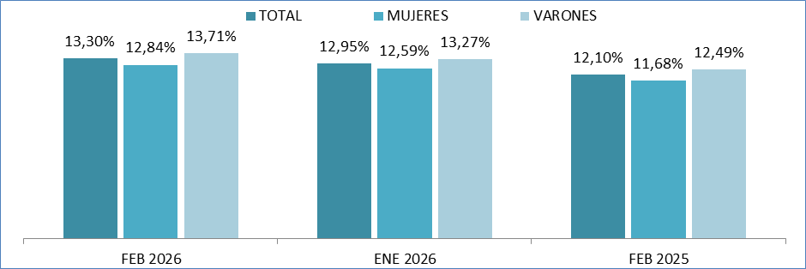

Fuente: Elaboración propia a partir de datos del Servicio Público de Empleo Estatal,
DEMANDANTES DE EMPLEO, PARO, CONTRATOS Y PRESTACIONES POR DESEMPLEO

Pag5
febrero 2026

Menores de 25 años
EVOLUCIÓN MENSUAL DEL PARO REGISTRADO
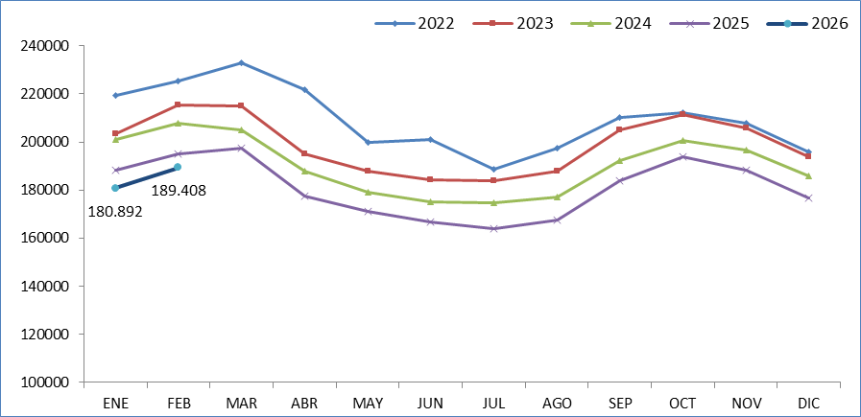

Fuente: Elaboración propia a partir de datos del Servicio Público de Empleo Estatal,
DEMANDANTES DE EMPLEO, PARO, CONTRATOS Y PRESTACIONES POR DESEMPLEO

EVOLUCIÓN VARIACIÓN RELATIVA ANUAL DEL PARO REGISTRADO
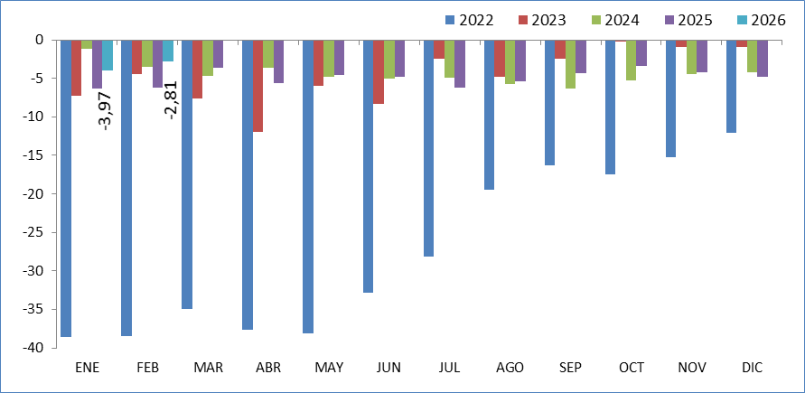

Fuente: Elaboración propia a partir de datos del Servicio Público de Empleo Estatal,
DEMANDANTES DE EMPLEO, PARO, CONTRATOS Y PRESTACIONES POR DESEMPLEO

Pag6
febrero 2026

Total 16 y más años
EVOLUCIÓN MENSUAL DEL PARO REGISTRADO
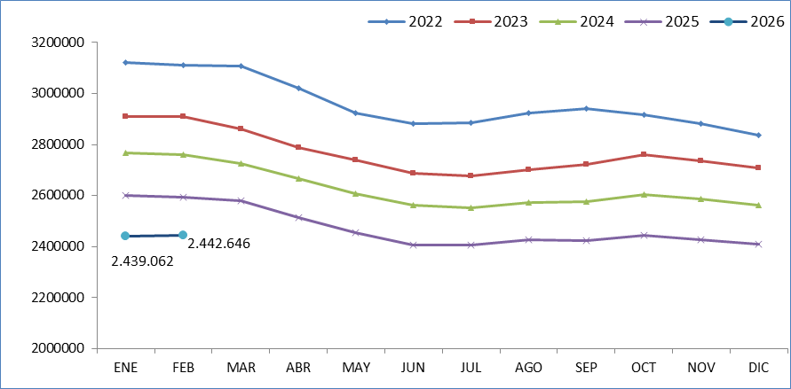

Fuente: Elaboración propia a partir de datos del Servicio Público de Empleo Estatal,
DEMANDANTES DE EMPLEO, PARO, CONTRATOS Y PRESTACIONES POR DESEMPLEO

EVOLUCIÓN VARIACIÓN RELATIVA ANUAL DEL PARO REGISTRADO
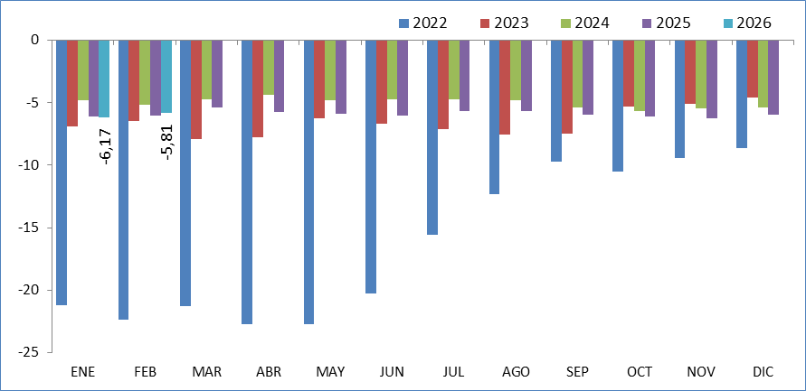

Fuente: Elaboración propia a partir de datos del Servicio Público de Empleo Estatal,
DEMANDANTES DE EMPLEO, PARO, CONTRATOS Y PRESTACIONES POR DESEMPLEO

